IIP,Preg1.a.
1. (Basado en Lynn, 2002). Se le da el archivo restaurant.Rdata. Este archivo contiene datos de 30 restaurantes de una cadena en EEUU, suministrados por el Gerente operativo.
Un investigador está analizando qué predice la rotación de personal en estos restaurantes, pues se sabe que es alta. La rotación de personal está en la variable cambio.emp y está dada en puntos porcentuales
(cambio porcentual con respecto de la contratación al inicio del año). El archivo cuenta con otras variables: id (identificador), ventas (anuales, en dólares),
calific.serv (Puntaje de calificación de servicios por evaluadores secretos, en puntos porcentuales), y propina (porcentaje promedio de propina sobre la cuenta final, en puntos porcentuales).
Con estos datos, haga los siguiente análisis:

a. Con gráficos, analice si se puede considerar que las variables de rotación de personal y calificación del servicio tienen una distribución normal. Justifique su respuesta (4 ptos.)
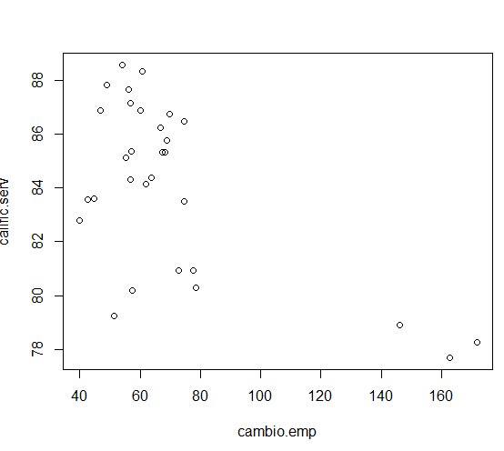
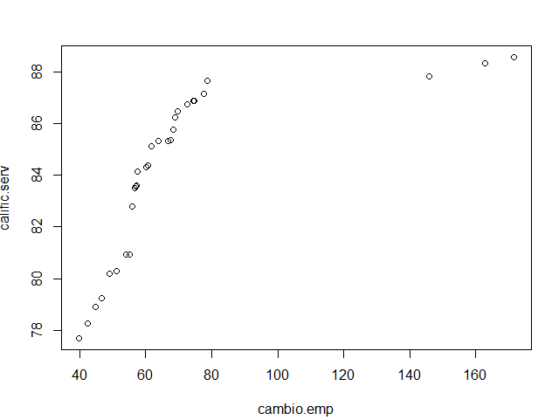
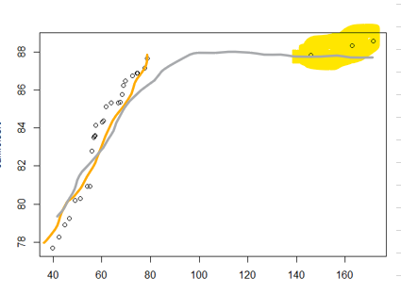

como se muestran en esos graficos para analizar normalidad los datos deben de seguir una linea de tendencia como la anaranjada por poner un ejemplo, pero como vemos hay valores que se alejan mucho de los datos agrupados, y eso hace que la normalidad no se logre cumplir

IIP,Preg1.c
1. (Basado en Lynn, 2002). Se le da el archivo restaurant.Rdata. Este archivo contiene datos de 30 restaurantes de una cadena en EEUU, suministrados por el Gerente operativo.
Un investigador está analizando qué predice la rotación de personal en estos restaurantes, pues se sabe que es alta. La rotación de personal está en la variable cambio.emp y está dada en puntos porcentuales
(cambio porcentual con respecto de la contratación al inicio del año). El archivo cuenta con otras variables: id (identificador), ventas (anuales, en dólares),
calific.serv (Puntaje de calificación de servicios por evaluadores secretos, en puntos porcentuales), y propina (porcentaje promedio de propina sobre la cuenta final, en puntos porcentuales).
Con estos datos, haga los siguiente análisis:

c. Con las funciones predeterminadas de R, calcule el coeficiente de correlación de Pearson y la tao de Kendall entre las variables de rotación de personal y calificación del servicio. Interprete los dos resultados (4 ptos.)

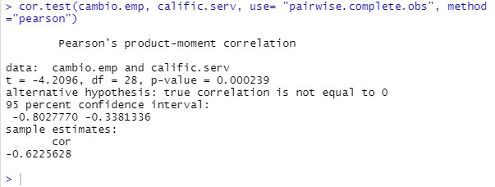
 | En el caso de el coeficiente de correlacion de pearson:
 | La correlacion es moderada y negativa, es decir, a medida que aumenta la calificacion del servicio disminuye la rotacion del personal

 | En el caso de la tau de kendall:
 | La correlacion es baja y negativa, es decir, a medida que aumenta la calificacion del servicio disminuye la rotacion del personal

IIP,Preg1.e
1. (Basado en Lynn, 2002). Se le da el archivo restaurant.Rdata. Este archivo contiene datos de 30 restaurantes de una cadena en EEUU, suministrados por el Gerente operativo.
Un investigador está analizando qué predice la rotación de personal en estos restaurantes, pues se sabe que es alta. La rotación de personal está en la variable cambio.emp y está dada en puntos porcentuales
(cambio porcentual con respecto de la contratación al inicio del año). El archivo cuenta con otras variables: id (identificador), ventas (anuales, en dólares),
calific.serv (Puntaje de calificación de servicios por evaluadores secretos, en puntos porcentuales), y propina (porcentaje promedio de propina sobre la cuenta final, en puntos porcentuales).
Con estos datos, haga los siguiente análisis:

e. Con las funciones predeterminadas de R y refiriéndose a la medida de asociación escogida en el inciso anterior, con un 5% de significancia, pruebe la hipótesis de que en la población la rotación de personal
y la calificación del servicio No están asociadas. Tiene que escribir todas las partes correspondientes a una prueba de hipótesis (5 ptos.)

 | H0: t=0 |  | alfa= | 0.05
 | H1: t dif 0

 | z tabular= | 0.83521987002 | tau= | 0.27356
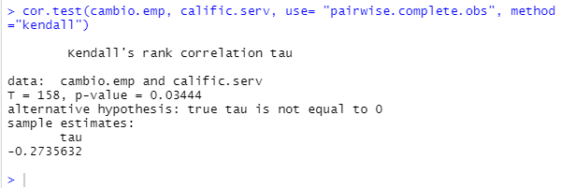

 | como el p value menor a alfa se rechaza la hipotesis de que las variables cambio emp y calificacion del servicio estan no asociadas

IIP.Preg3
3. (Tiene que pegar el código de la simulación en la hoja de Excel que se llama código).
En los diseños para muestras pareadas se supone que la medición 1 (primera variable) tiene un cierto grado de correlación con la medición 2. Adicionalmente, para contrastar la hipótesis nula de
H0: µ1=µ2 (que es equivalente a H0: µ1-µ2=0) en una muestra pareada, las dos técnicas no paramétricas son la prueba de Wilcoxon y la prueba de signos.

a. En ciclos de 5000 corridas, genere 2 variables de tamaño 15 con distribución normal con media µ1=5 y µ2=5.5, s1=1,s=2, y covarianza=0.5, al 5% de significancia, y calcule la potencia de la prueba
para los contrastes de Wilcoxon y de signos, con la H0: µ1=µ2, H1: µ1≠µ2 y H1*: µ1-µ2=0.5 (La H1* está implícita en los parámetros de la simulación).
Como pista, cuando cree las dos variables, redondéelas a dos decimales

b. Repita el mismo procedimiento con los mismos parámetros de la simulación, pero con tamaño de muestra igual a 100.

c. Llene el cuadro que se encuentra abajo y describa las diferencias en potencia entre ambas pruebas. (4 ptos).

Cuadro 2. Probabilidades de rechazar la hipótesis nula de H0: Tao=0, entre dos variables independientes simuladas, por tamaño de muestra, según tipo de distribución. (1000 repeticiones)

Tamaño de muestra | Wilcoxon | Signos
15 | 0.131
100 | 0.5652

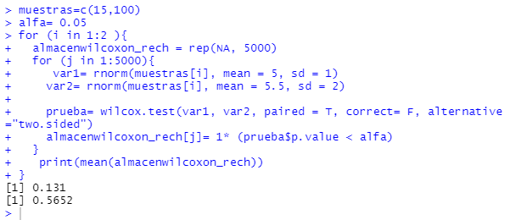

 | descripcion: no sé profe jajaja lastimosamente no se ni como sacar la de signos :'(

